상품제안서
엘리펀 휴대용 치약칫솔세트 | 상품코드: S39247

 |  |  |  |  |  |  | 02-713-8555 | www.synergygift.co.kr
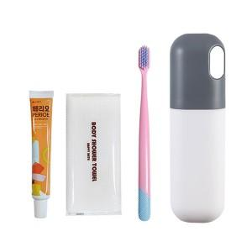

【상세/제작정보】 | <p><span style="font-size: 14pt;">※&nbsp;</span><span style="font-size: 14pt;">구성품 색상 랜덤 발송되며 재고에 따라 치약칫솔종류가 변경될 수 있습니다.</span>​</p>

【인쇄/포장옵션】 | 실크, 레이저, 컬러필름전사 / 포장지포장

【공급단가】 | 수량 | 100~ | 300~ | 500~ | 1,000~ | 3,000~
*VAT별도 | 단가 | 2,990원 | 2,900원 | 2,800원 | 2,750원 | 27,670원

【상품 URL】 | https://www.synergygift.co.kr:443/src/goods_detail.php?gdno=39247

